상품제안서
신상 헤드회전 급속냉각 쿨링 아이스 넥선풍기 휴대용선풍기 손선풍기 손풍기 넥밴드선풍기 | 상품코드: F30745

 |  |  |  |  |  |  | 02-412-0044 | www.easy1.co.kr
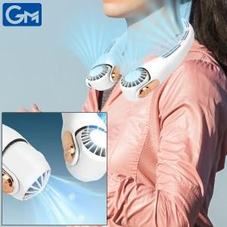

【상세/제작정보】 | ※1박스 (6개) / 배송비 7000원

【인쇄/포장옵션】 | 실크, 기타 / 포장지포장

【공급단가】 | 수량 | 100~ | 300~ | 500~ | 1,000~ | 3,000~
*VAT별도 | 단가 | 16,680원 | 16,400원 | 15,980원 | 15,700원 | 15,290원

【상품 URL】 | https://easy1.co.kr:443/src/goods_detail.php?gdno=30745

